申請様式-4（記入例、計算システムより貼り付け）
 | 政令第９条第１項に規定する技術的基準に適合することを証する書類 |  |  |  |  |  |  |  |  |  |  |  |  |  | 申請様式-4
調整池容量計算システムより作成
流出抑制施設諸元

 | 調整池諸元 |  |  |  |  | 浸透施設諸元 |  |  |  |  |  |  | 空隙貯留量諸元
 | 放流口径（2段オリフィスの場合は，上・下段の雨諸元を記載） |  |  |  |  | 浸透能力 | 0.002100 | m3/s |  |  |  |  | 空隙貯留量 | 0.000 | m3
 |  |  | 下段 | 上段（２段オリフィスの場合）
 | 放流口形状 | 形状 | 円形 |  |  | 【浸透マス】 | 単位設計浸透能（ｍ3/ｈｒ/個） |  | 設置数量 （個） | 影響係数 |  |  | 【浸透マス】 | 体積 （ｍ3） | 空隙率 （％）
 |  | 直径 | 0.380 |  |  |  | 比浸透量（㎡） | 飽和透水係数 （m/hr） |  | （1） | （2） | （3）
 |  | 高さ | － |  |  |  |  |  |  | 内容（１） | 内容（２） | 内容（３）
 |  | 幅 | － |  |  | 1 | 12.34 | 0.04 | 4 | 0.90 | 0.90 | 0.80 | 1
 | 管底位置（池底から） |  | 0.000 |  |  | 2 |  |  |  | 0.90 | 0.90 | 1.00 | 2
 |  |  |  |  |  | 3 |  |  |  | 0.90 | 0.90 | 1.00 | 3
 | 調整池諸元 |  | ポンプ諸元(ポンプ排水を用いた場合) |  |  | 4 |  |  |  | 0.90 | 0.90 | 1.00 | 4
 | Ｈ | Ｖ | Ｈ | Q |  | 5 |  |  |  | 0.90 | 0.90 | 1.00 | 5
 | 0.000 | 0.00 |  |  |  | 6 |  |  |  | 0.90 | 0.90 | 1.00 | 6
 | 1.000 | 1,200.00 |  |  |  | 7 |  |  |  | 0.90 | 0.90 | 1.00 | 7
 |  |  |  |  |  | 8 |  |  |  | 0.90 | 0.90 | 1.00 | 8
・雨水貯留施設の諸元を転記
・本表については、雨水浸透阻害行為の許可申請の手引きにおける
「ステップ6」を参照
 |  |  |  |  |  | 9 |  |  |  | 0.90 | 0.90 | 1.00 | 9
・浸透施設の諸元を転記
・浸透施設がない場合は空白
・本表については、雨水浸透阻害行為の許可申請の手引きにおける
「ステップ4」を参照
 |  |  |  |  |  | 10 |  |  |  | 0.90 | 0.90 | 1.00 | 10

 |  |  |  |  |  | 【浸透トレンチ】 | 単位設計浸透能（ｍ3/ｈｒ/m） |  | 設置数量 （ｍ） | 影響係数 |  |  | 【浸透トレンチ】 | 体積 （ｍ3） | 空隙率 （％）
 |  |  |  |  |  |  | 比浸透量（㎡） | 飽和透水係数 （m/hr） |  | （1） | （2） | （3）
 |  |  |  |  |  |  |  |  |  | 内容（１） | 内容（２） | 内容（３）
 |  |  |  |  |  | 1 | 2.89 | 0.04 | 50 | 0.90 | 0.90 | 1.00 | 1
 |  |  |  |  |  | 2 |  |  |  | 0.90 | 0.90 | 1.00 | 2
 |  |  |  |  |  | 3 |  |  |  | 0.90 | 0.90 | 1.00 | 3
 |  |  |  |  |  | 4 |  |  |  | 0.90 | 0.90 | 1.00 | 4
 |  |  |  |  |  | 5 |  |  |  | 0.90 | 0.90 | 1.00 | 5
 |  |  |  |  |  | 6 |  |  |  | 0.90 | 0.90 | 1.00 | 6
 |  |  |  |  |  | 7 |  |  |  | 0.90 | 0.90 | 1.00 | 7
 |  |  |  |  |  | 8 |  |  |  | 0.90 | 0.90 | 1.00 | 8
 |  |  |  |  |  | 9 |  |  |  | 0.90 | 0.90 | 1.00 | 9
 |  |  |  |  |  | 10 |  |  |  | 0.90 | 0.90 | 1.00 | 10

 |  |  |  |  |  | 【透水性舗装】 | 単位設計浸透能（ｍ3/ｈｒ/㎡） |  | 設置数量 （㎡） | 影響係数 |  |  | 【透水性塗装】 | 体積 （ｍ3） | 空隙率 （％）
 |  |  |  |  |  |  | 比浸透量（㎡） | 飽和透水係数 （m/hr） |  | （1） | （2） | （3）
 |  |  |  |  |  |  |  |  |  | 内容（１） | 内容（２） | 内容（３）
 |  |  |  |  |  | 1 | 1.300 | 0.04 | 50 | 0.90 | 0.90 | 0.10 | 1
 |  |  |  |  |  | 2 |  |  |  | 0.90 | 0.90 | 1.00 | 2
 |  |  |  |  |  | 3 |  |  |  | 0.90 | 0.90 | 1.00 | 3
 |  |  |  |  |  | 4 |  |  |  | 0.90 | 0.90 | 1.00 | 4
 |  |  |  |  |  | 5 |  |  |  | 0.90 | 0.90 | 1.00 | 5
 |  |  |  |  |  | 6 |  |  |  | 0.90 | 0.90 | 1.00 | 6
 |  |  |  |  |  | 7 |  |  |  | 0.90 | 0.90 | 1.00 | 7
 |  |  |  |  |  | 8 |  |  |  | 0.90 | 0.90 | 1.00 | 8
 |  |  |  |  |  | 9 |  |  |  | 0.90 | 0.90 | 1.00 | 9
 |  |  |  |  |  | 10 |  |  |  | 0.90 | 0.90 | 1.00 | 10

 |  |  |  |  |  | 【その他】 | 単位設計浸透能（ｍ3/ｈｒ/単位） |  | 設置数量 （単位） | 影響係数 |  |  | 【その他】 | 体積 （ｍ3） | 空隙率 （％）
 |  |  |  |  |  |  | 比浸透量（㎡） | 飽和透水係数 （m/hr） |  | （1） | （2） | （3）
 |  |  |  |  |  |  |  |  |  | 内容（１） | 内容（２） | 内容（３）
 |  |  |  |  |  | 1 |  |  |  | 0.90 | 0.90 |  | 1
 |  |  |  |  |  | 2 |  |  |  | 0.90 | 0.90 |  | 2
 |  |  |  |  |  | 3 |  |  |  | 0.90 | 0.90 |  | 3
 |  |  |  |  |  | 4 |  |  |  | 0.90 | 0.90 |  | 4
 |  |  |  |  |  | 5 |  |  |  | 0.90 | 0.90 |  | 5
 |  |  |  |  |  | 6 |  |  |  | 0.90 | 0.90 |  | 6
 |  |  |  |  |  | 7 |  |  |  | 0.90 | 0.90 |  | 7
 |  |  |  |  |  | 8 |  |  |  | 0.90 | 0.90 |  | 8
 |  |  |  |  |  | 9 |  |  |  | 0.90 | 0.90 |  | 9
 |  |  |  |  |  | 10 |  |  |  | 0.90 | 0.90 |  | 10

３．流出抑制施設諸元
調節計算結果
 | 最大流入量（行為後） |  | 0.870353 | m3/s
 | 最大放流量 | 0.261670 | m3/s | ＜ | 許容放流量 | 0.302040 | m3/s

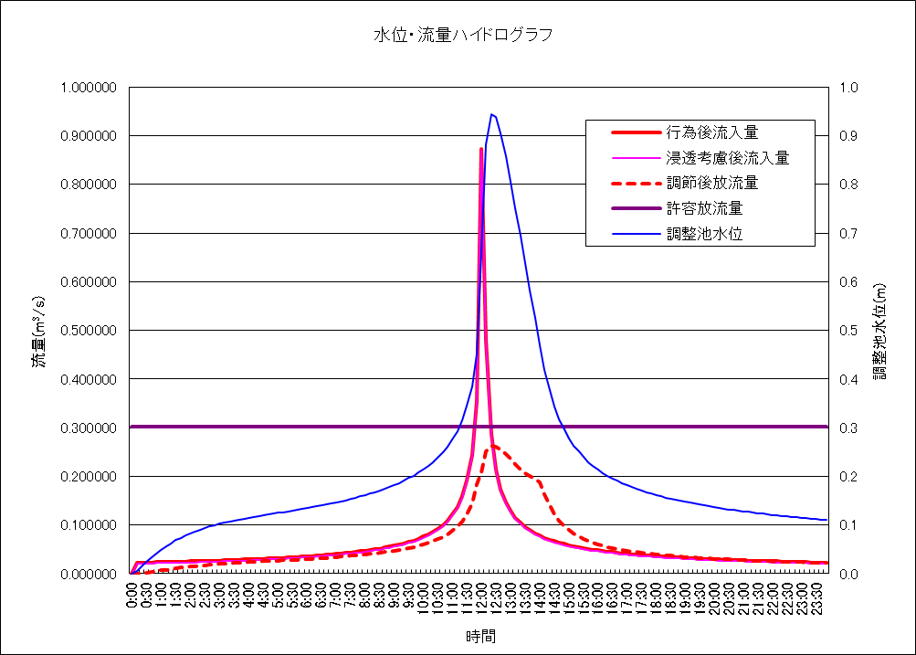

 |  |  |  |  |  |  |  |  | ※最大流量についてシステムから貼り付け
 |  |  |  |  |  |  |  |  | ※水位流量ハイドログラフについてシステムから貼り付け

・対策後の最大放流量及びハイドログラフを貼り付け
・グラフは雨水浸透阻害行為の許可申請の手引きにおける
「ステップ6」で作成

